아침愛국밥
아침愛국밥 |  |  |  |  | 사진
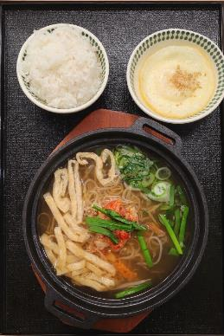

판매가 | ₩3,800

 | . |  | 사용량 | 단위 |  | 재료명 |  | 사용량 | 단위
 | 밥 |  | 200 | g
 | 잔치육수(완) |  | 400 | ml
 | 데친숙주나물 |  | 60 | g
 | 강동다진김치/녹색(박스/10kg) |  | 30 | g
 | (H)깐대파(단/1kg) |  | 20 | g
 | 나무야 슬라이스냉동유부 500g/개 |  | 5 | g
 | 다진 청양고추 |  | 5.0 | g
 | 계란후라이 |  | 1 | ea

조리법
 | 청량고추를 제외한 재료를 용기에 담아 끓인다
 | 내용물이 끓어오르면 청량고추를 넣은후 불을 끈다
 | 공기밥과 계란후라이를 함께 제공한다

 | 불린고사리 | 300g | 1,500 | 300.0 |  | 300 | 300.0
 | 바지락 | 180g | 2,500 | 180.0 |  | 180 | 180.0

김치찌개돈까스_
김치찌개돈까스 |  |  |  |  | 사진
 |  |  |  |  | 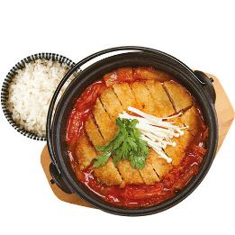

판매가 | ₩7,800

 | 재료명 |  | 사용량 | 단위 |  | 재료명 |  | 사용량 | 단위
 | 김치볶음 |  | 200 | g |  | 강동맛김치(중국산) |  | 50 | g
 | 잔치육수(완) |  | 100 | g
 | 등심돈까스100(파랑)(팩/100g*10) |  | 1 | ea
 | (H)깐대파(단/1kg) |  | 20 | g
 | 함양농협쌀 취사후 |  | 120 | g
 | 팽이 |  | 20 | g
 | 쑥갓 |  | 10 | g

조리법
 | 김치볶음과 잔치육수를 냄비에 넣고 끓인다
 | 튀겨진 돈까스를 잘라서 올린다
 | 팽이버섯과 쑥갓(부추)로 토핑하여 공기밥과 같이 제공한다

 | 불린고사리 | 300g | 1,500 | 300.0 |  | 300 | 300.0
 | 바지락 | 180g | 2,500 | 180.0 |  | 180 | 180.0

 |  |  |  |  |  |  |  |  |  | 18,500

칼국수
칼국수 |  |  |  |  | 사진
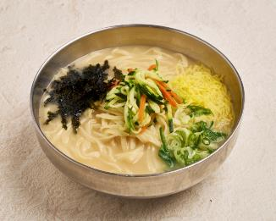

판매가 | ₩5,800

 | . |  | 사용량 | 단위 |  | 재료명 |  | 사용량 | 단위
 | 칼국수면 |  | 200 | g |  | 강동맛김치 |  | 50 | g
 | 잔치분말 |  | 10 | g
 | 생수 |  | 600 | g
 | 우골농축액플러스 |  | 15 | g
 | 당근 |  | 10 | g
 | 호박 |  | 10 | g
 | 대파 |  | 20 | g
 | 계란얇은고명지단 |  | 10 | g
 | 김가루 |  | 2 | g
조리법
 | 해면기에 면을 3분간 삶는다
 | 면을 면기에 넣고 육수를 채운다
 | 고명을 올려 제공한다

 | 칼국수육수 제조비율
 | 물 21kg
 | 잔치분말 300g
 | 우골엑기스 450g
 | 소주 1종이컵(180g)

 | 불린고사리 | 300g | 1,500 | 300.0 |  | 300 | 300.0
 | 바지락 | 180g | 2,500 | 180.0 |  | 180 | 180.0

칼국수세트
칼국수세트 |  |  |  |  | 사진
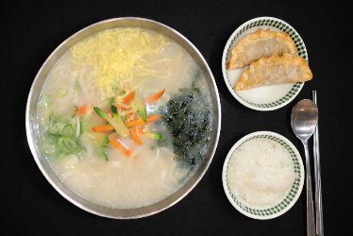

판매가 | ₩7,800

 | . |  | 사용량 | 단위 |  | 재료명 |  | 사용량 | 단위
 | 꼬부리칼국수(채율당) |  | 200 | g |  | 강동맛김치 |  | 50 | g
 | 잔치분말 |  | 10 | g
 | 생수 |  | 600 | g
 | 우골농축액플러스 |  | 15 | g
 | 당근 |  | 10 | g
 | 호박 |  | 10 | g
 | 대파 |  | 20 | g
 | 계란얇은고명지단 |  | 10 | g
 | 김가루 |  | 2 | g
 | 튀김만두 |  | 2 | ea
 | 공기밥 |  | 120 | g
조리법
 | 해면기에 면을 3분간 삶는다
 | 면을 면기에 넣고 육수를 채운다
 | 고명을 올린후 튀김만두와 공기밥을 함께 제공한다

 | 칼국수육수 제조비율
 | 물 21kg
 | 잔치분말 300g
 | 우골엑기스 450g
 | 소주 1종이컵(180g)

 | 불린고사리 | 300g | 1,500 | 300.0 |  | 300 | 300.0
 | 바지락 | 180g | 2,500 | 180.0 |  | 180 | 180.0

얼큰칼국수
얼큰칼국수 |  |  |  | 사진
 |  |  |  | 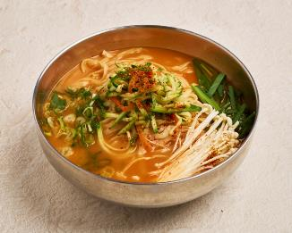

판매가 | ₩6,800

 | . | 사용량 | 단위 |  | 재료명 | 사용량 | 단위
 | 칼국수면 | 200 | g |  | 강동맛김치 | 50 | g
 | 잔치분말 | 10 | g
 | 생수 | 600 | g
 | 우골농축액플러스 | 15 | g
 | 당근 | 10 | g
 | 호박 | 10 | g
 | 대파 | 20 | g
 | 다데기 -- 쿠거 시원한다데기 | 40 | g
 | 팽이 | 20 | g
 | 부추 | 10 | g
 | 시치미 | 2 | g
조리법
 | 해면기에 면을 3분간 삶는다
 | 면을 면기에 넣고 육수를 채운다
 | 얼큰다데기를 추가하고 고명을 올려 제공한다

얼큰칼국수세트
얼큰칼국수세트 |  |  |  |  | 사진
 |  |  |  |  | 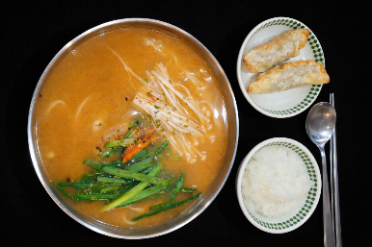

판매가 | ₩8,800

 | . |  | 사용량 | 단위 |  | 재료명 |  | 사용량 | 단위
 | 꼬부리칼국수(채율당) |  | 200 | g |  | 강동맛김치 |  | 50 | g
 | 잔치분말 |  | 10 | g
 | 생수 |  | 700 | g
 | 우골농축액플러스 |  | 15 | g
 | 당근 |  | 10 | g
 | 호박 |  | 10 | g
 | 대파 |  | 20 | g
 | 시치미 |  | 2 | g
 | 다데기 -- 쿠거 시원한다데기 |  | 20 | g
 | 튀김만두 |  | 2 | ea
 | 공기밥 |  | 120 | g

조리법
 | 해면기에 면을 3분간 삶는다
 | 면을 면기에 넣고 육수를 채운다
 | 얼큰다데기와 고명을 올린후 튀김만두와 공기밥을 함께 제공한다

 | 불린고사리 | 300g | 1,500 | 300.0 |  | 300 | 300.0
 | 바지락 | 180g | 2,500 | 180.0 |  | 180 | 180.0

들깨칼국수
들깨칼국수 |  |  |  |  | 사진
 |  |  |  |  | 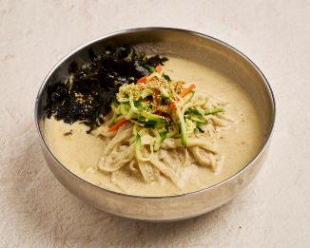

판매가 | ₩7,800

주재료 코드 | . |  | 사용량 | 단위 |  | 재료명 |  | 사용량 | 단위
 | 꼬부리칼국수(채율당) |  | 200 | g |  | 강동맛김치 |  | 50 | g
 | 잔치육수(완) |  | 500 | g
 | 생수 |  | 200 | g
 | 당근 |  | 10 | g
 | 호박 |  | 10 | g
 | 거피들깨가루 |  | 60 | g
 | 김가루 400g/개 |  | 2 | g

조리법
 | 준비된 육수에 들깨가루를 넣어 한소끔 끓인다. 들깨가 잘 섞이도록 저어준다
 | 면을 면기에 담고 완성된 들깨육수를 채운다
 | 고명을 올려 제공한다

 | 불린고사리 | 300g | 1,500 | 300.0 |  | 300 | 300.0
 | 바지락 | 180g | 2,500 | 180.0 |  | 180 | 180.0

우육칼국수
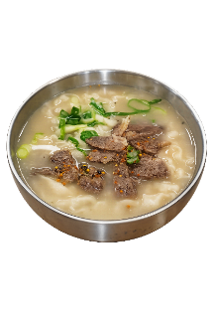
우육칼국수 |  |  |  |  | 사진

판매가 | ₩7,800

 | . |  | 사용량 | 단위 |  | 재료명 |  | 사용량 | 단위
 | 꼬부리칼국수(채율당) |  | 200 | g |  | 강동맛김치 |  | 50 | g
 | 잔치분말 |  | 10 | g
 | 생수 |  | 700 | g
 | 우골농축액플러스 |  | 15 | g
 | 우뽈살 슬라이스 |  | 40 | g
 | 대파 |  | 20 | g
 | 시치미 |  | 2 | g

조리법
 | 해면기에 면을 3분간 삶는다
 | 면을 면기에 넣고 육수를 채운다
 | 소뽈살과 대파, 시치미를 올려 제공한다

 | 칼국수육수 제조비율
 | 물 21kg
 | 잔치분말 300g
 | 우골엑기스 450g
 | 소주 1종이컵(180g)

 | 불린고사리 | 300g | 1,500 | 300.0 |  | 300 | 300.0
 | 바지락 | 180g | 2,500 | 180.0 |  | 180 | 180.0

낙지볶음칼국수
낙지볶음칼국수 |  |  |  |  | 사진

 |  |  |  |  | 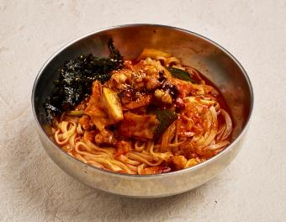

판매가 | ₩8,800

 | 주재료명 |  | 사용량 | 단위 |  | 부재료명 | 사용량 | 단위 | 재료비
 | 꼬부리칼국수(채율당) |  | 200 | g |  | 강동맛김치 | 50 | g
 | 절단낙지(M) (500g)*6개/박스 |  | 70 | g
 | (H)깐대파(단/1kg) |  | 30 | g
 | 깐양배추 |  | 60 | g
 | 세척당근 |  | 10 | g
 | 볶음소스 200g |  | 1 | g
 | 볶음참깨 1kg/개 |  | 1 | g
 | 대파 |  | 20 | g
 | 김가루 |  | 2 | g
 | 맛뜨락참기름 |  | 10 | g

합 계 |  |  |  |  | 합 계
조리법
 | 해면기에 면을 3분간 삶는다
 | 낙지와 볶음소스, 볶음야채를 넣어 냄비에서 끓인다
 | 면기에 면을 넣고 조리된 낙지볶음을 부어준다
 | 대파를 올려 제공한다

볶음소스 200g
재료명 | 대체 재료명 | 사용량 | 단위 | 25인분
볶음소스 200g | 얼큰다대기 | 8 | g | 200
 | 매콤덮밥소스 2kg/개 | 90 | g | 2,250
 | 칼국수육수 | 60 | g | 1,500
 | 물 | 60 | g | 1,500

감자칼국수
감자칼국수 |  |  |  | 사진

 |  |  |  | 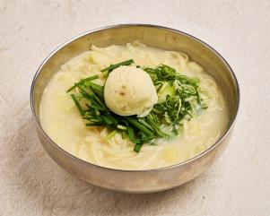

판매가 | ₩8,800

주재료 코드 | 주재료명 | 사용량 | 단위 |  | 부재료명 | 사용량 | 단위
 | 꼬부리칼국수(채율당) | 200 | g |  | 강동맛김치 | 50 | g
 | 삼계파우더[쿠거] | 20 | g
 | 수미 생감자[으깬] | 300 | g
 | 루아나버터향 액상마가린 | 10 | g
 | 소금 | 0.5 | g
 | 물 | 450 | g
 | (H)깐대파(단/1kg) | 20 | g
 | 부추 | 10 | g

합 계 |  |  |  | 합 계
조리법
 | 면을 해면기에 넣고 3분간 삶는다
 | 냉장보관된 감자육수 600ml를 냄비에서 끓인다
 | 삶아진 면을 용기에 담고 으깬감자를 아이스크림쿱으로 올린다
 | 끓여진 육수를 준비된 으깬감자와 면위로 부어준다
 | 파, 부추로 고명을 올려 제공한다

 | 으깬감자 만들기
 | 1. 감자 3kg. 껍질벗겨 1cm 크기로 토막내 삶는다
 | 2. 삶은물+ 감자가 3kg 이 되게 물을 버린다
 | (통에 1/3 정도 물이 남기면 3kg)
 | 3. 버터유 100g. 소금 5g. 넣고 으깬다
 | 4. 통에 담아 식힌 후 냉장보관

 | 감자육수 만들기
 | 생수 3kg
 | 치킨파우더 120
 | 으깬감자 1000g

다산38국수
38국수 |  |  |  |  | 사진
 |  |  |  |  | 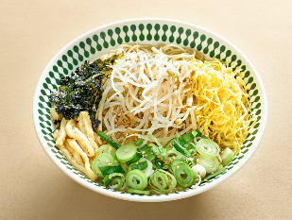

판매가 | ₩3,800

 | . |  | 사용량 | 단위 |  | 재료명 |  | 사용량 | 단위
 | 생면1.0 |  | 1 | ea |  | 강동맛김치 |  | 50 | g
 | 잔치육수(완) |  | 550 | ml
 | 데친숙주나물 |  | 100 | g
 | 나무야 슬라이스냉동유부 500g/개 |  | 5 | g
 | (H)깐대파(단/1kg) |  | 20 | g
 | 계란얇은고명지단(개/700g) |  | 10 | g
 | 김가루 400g/개 |  | 2 | g
 | 볶음참깨 1kg/개 |  | 1 | g

합 계 |  |  |  |  | 합 계
조리법
 | 면을 1분30초 해면기에 삶는다
 | 잔치육수 550ml를 부어준다
 | 지정된 고명을 올려 제공한다

 | 불린고사리 | 300g | 1,500 | 300.0 |  | 300 | 300.0
 | 바지락 | 180g | 2,500 | 180.0 |  | 180 | 180.0

얼큰국수
얼큰국수 |  |  |  |  | 사진
 |  |  |  |  | 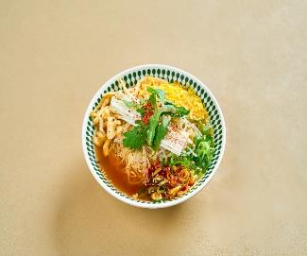

판매가 | ₩5,800

 | . |  | 사용량 | 단위 |  | 재료명 |  | 사용량 | 단위
 | 생면1.0 |  | 1 | ea |  | 강동맛김치(중국산) |  | 50 | g
 | 잔치육수(완) |  | 550 | g
 | 데친숙주나물 |  | 60 | g
 | 나무야 슬라이스냉동유부 500g/개 |  | 5 | g
 | (H)깐대파(단/1kg) |  | 20 | g
 | 팽이 |  | 20 | g
 | 부추 |  | 10 | g
 | 계란얇은고명지단(개/700g) |  | 10 | g
 | 다데기 -- 쿠거 시원한다데기 |  | 20
 | 시치미 |  | 2 | g
합 계 |  |  |  |  | 합 계
조리법
 | 면을 1분30초 해면기에 삶는다
 | 잔치육수 550ml를 부어준다
 | 얼큰다데기와 지정된 고명을 올려 제공한다

 | 불린고사리 | 300g | 1,500 | 300.0 |  | 300 | 300.0
 | 바지락 | 180g | 2,500 | 180.0 |  | 180 | 180.0

김치듬뿍국수
김치듬뿍국수 |  |  |  |  | 사진
 |  |  |  |  | 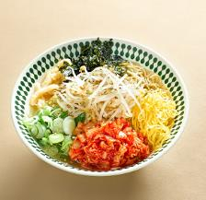

판매가 | ₩5,800

 | 재료명 |  | 사용량 | 단위 |  | 재료명 |  | 사용량 | 단위
 | 생면1.0 |  | 1 | ea |  | 강동맛김치(중국산) |  | 50 | g
 | 잔치육수(완) |  | 550 | g
 | 데친숙주나물 |  | 60 | g
 | 나무야 슬라이스냉동유부 500g/개 |  | 5 | g
 | 강동다진김치/녹색(박스/10kg) |  | 85 | g
 | 김가루 400g/개 |  | 10 | g
 | (H)깐대파(단/1kg) |  | 20 | g
 | 볶음참깨 1kg/개 |  | 1 | g

합 계 |  |  |  |  | 합 계
조리법
 | 면을 1분30초 해면기에 삶는다
 | 잔치육수 550ml를 부어준다
 | 다진김치와 지정된 고명을 올려 제공한다

 | 불린고사리 | 300g | 1,500 | 300.0 |  | 300 | 300.0
 | 바지락 | 180g | 2,500 | 180.0 |  | 180 | 180.0

 |  |  |  |  |  |  |  |  |  | 18,500

어묵국수
어묵국수 |  |  |  | 사진
 |  |  |  | 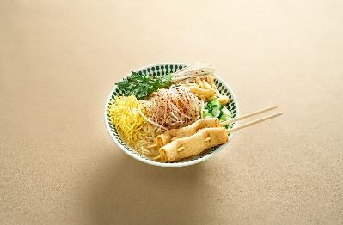

판매가 | ₩5,800

 | . | 사용량 | 단위 |  | 재료명 |  | 사용량 | 단위
 | 생면1.0 | 1 | ea |  | 강동맛김치(중국산) |  | 50 | g
 | 잔치육수(완) | 550 | ml
 | 나무야 슬라이스냉동유부 500g/개 | 5 | g
 | 김가루 400g/개 | 2 | g
 | (H)깐대파(단/1kg) | 20 | g
 | 볶음참깨 1kg/개 | 1 | g
 | 팽이 | 20 | g
 | 쑥갓 | 10 | g
 | 계란얇은고명지단(개/700g) | 10 | g
 | 미니꼬치어묵 | 2 | ea
 | 시치미 | 2 | g
합 계 |  |  |  | 합 계
조리법
 | 면을 1분30초 해면기에 삶는다
 | 잔치육수 550ml를 부어준다
 | 미니꼬치어묵과 지정된 고명을 올려 제공한다

 | 불린고사리 | 1,500 | 300.0 |  | 300 | 300.0
 | 바지락 | 2,500 | 180.0 |  | 180 | 180.0

비빔국수
비빔국수 |  |  |  |  | 사진
 |  |  |  |  | 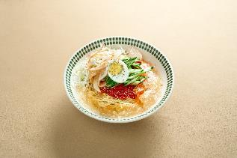

판매가 | ₩6,800

 | . |  | 사용량 | 단위 |  | 재료명 |  | 사용량 | 단위
 | 생면1.0 |  | 1 | ea |  | 강동맛김치 |  | 50
 | 국수나무비빔장(개/2kg) |  | 6 | g
 | 냉면육수 |  | 30 | g
 | 샐러드야채 |  | 40 | g
 | 무김치(3kg) 3kg/1팩 |  | 30 | g
 | (H)청오이/낱개(개) |  | 20 | g
 | 달걀(대란) (30개)*2팩/박스 |  | 0.5 | ea
 | 볶음참깨 1kg/개 |  | 1 | g

합 계 |  |  |  |  | 합 계
조리법
 | 면을 2분30초 해면기에 삶는다
 | 삶아진 면을 세척후 냉각기에 충분히 냉각시킨다
 | 면을 용기에 올리고 비빔장을 덮어준다
 | 냉면육수슬러시를 면 주변에 부어준다
 | 준비된 고명을 올려 제공한다

 | 불린고사리 | 300g | 1,500 | 300.0 |  | 300 | 300.0
 | 바지락 | 180g | 2,500 | 180.0 |  | 180 | 180.0

얼큰어묵국수
얼큰어묵국수 |  |  |  |  | 사진
 |  |  |  |  | 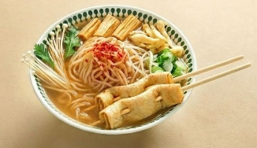

판매가 | ₩6,800

 | . |  | 사용량 | 단위 | 부재료 코드 | 재료명 |  | 사용량 | 단위
 | 생면1.0 |  | 1 | ea |  | 강동맛김치(중국산) |  | 50 | g
 | 잔치육수(완) |  | 550 | g
 | 나무야 슬라이스냉동유부 500g/개 |  | 5 | ea
 | (H)깐대파(단/1kg) |  | 20 | g
 | 팽이 |  | 20 | g
 | 부추 |  | 10 | g
 | 미니꼬치어묵 |  | 2 | ea
 | 푸주_ 5개 |  | 18 | g
 | 시치미 |  | 2 | g
 | 다데기 -- 쿠거 시원한다데기 |  | 20 | g
합 계 |  |  |  |  | 합 계 |  |  |  |  | ₩83
조리법
 | 면을 1분30초 해면기에 삶는다
 | 얼큰다데기를 넣어준다
 | 미니꼬치어묵, 푸주와 고명을 올려준다
 | 잔치육수 550ml를 부어준다

 | 불린고사리 | 300g | 1,500 | 300.0 |  | 300 | 300.0
 | 바지락 | 180g | 2,500 | 180.0 |  | 180 | 180.0

얼큰고기국수
얼큰고기국수 |  |  |  |  | 사진
 |  |  |  |  | 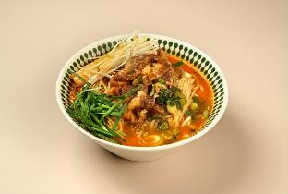

판매가 | ₩7,800

 | . |  | 사용량 | 단위 |  | 재료명 |  | 사용량 | 단위
 | 생면1.0 |  | 1 | ea |  | 강동맛김치 |  | 50 | g
 | 잔치분말 |  | 10 | g
 | 생수 |  | 600 | g
 | 우골농축액플러스 |  | 15 | g
 | 우삼겹 |  | 80 | g
 | 데친숙주 |  | 80 | g
 | 대파 |  | 20 | g
 | 팽이 |  | 20 | g
 | 부추 |  | 10 | g
 | 다데기 -- 쿠거 시원한다데기 |  | 20 | g
 | 시치미 |  | 2 | g
합 계 |  |  |  |  | 합 계
조리법
 | 면을 1분30초 해면기에 삶는다
 | 칼국수육수 600ml에 우삼겹과 얼큰다데기를 넣어 끓인다
 | 면위에 숙주를 올리고 그위에 끓여진 육수를 부어준다
 | 팽이, 부추, 대파, 시치미를 올려 제공한다

 | 불린고사리 | 300g | 1,500 | 300.0 |  | 300 | 300.0
 | 바지락 | 180g | 2,500 | 180.0 |  | 180 | 180.0

소고기국수
소고기국수 |  |  |  |  | 사진
 |  |  |  |  | 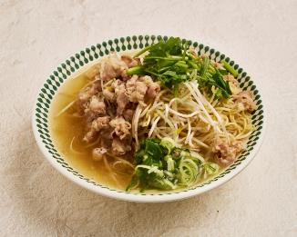

판매가 | ₩7,800

 | . |  | 사용량 | 단위 |  | 재료명 |  | 사용량 | 단위
 | 생면1.0/빨강(박스/7.2kg)-해피브릿지 |  | 1 | ea |  | 강동맛김치 |  | 50 | g
 | 잔치육수(완) |  | 600 | ml
 | 생숙주 |  | 100 | g
 | 우삼겹 |  | 80 | g
 | 대파 |  | 20 | g
 | 부추 |  | 10 | g

조리법
 | 면을 1분30초 해면기에 삶는다
 | 잔치육수에 우삼겹을 넣어 끓이다 숙주를 올려 좀더 끓여낸다
 | 면위에 끓여진 육수와 숙주를 올린다
 | 대파와 부추로 고명을 올려 제공한다

 | 불린고사리 | 300g | 1,500 | 300.0 |  | 300 | 300.0
 | 바지락 | 180g | 2,500 | 180.0 |  | 180 | 180.0

냉국수
냉국수 |  |  |  |  | 사진
 |  |  |  |  | 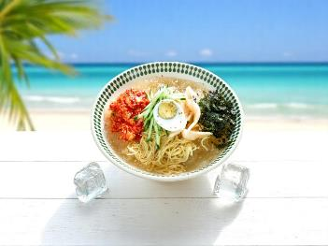

판매가 | ₩6,800

 | 재료명 |  | 사용량 | 단위 |  | 재료명 |  | 사용량 | 단위
 | 생면1.0/빨강(박스/7.2kg)-해피브릿지 |  | 1 | ea |  | 강동맛김치(중국산) |  | 50 | g
 | 냉면육수/골드사골통합(빨강)(박스/5kg)*2) |  | 400 | g
 | 무김치(3kg) 3kg/1팩 |  | 15 | g
 | 취청오이 |  | 15 | g
 | 강동다진김치/녹색(박스/10kg) |  | 15 | g
 | 달걀(대란) (30개)*2팩/박스 |  | 0.5 | ea
 | 김가루 400g/개 |  | 2 | g
 | 볶음참깨 1kg/개 |  | 1 | g

합 계 |  |  |  |  | 합 계
조리법
 | 면을 2분30초 해면기에 삶는다
 | 삶아진 면을 세척후 냉각기에 충분히 냉각시킨다
 | 면을 용기에 담고 냉면육수를 부어준다(냉면육수는 슬러시와 육수가 고르게 섞이도록 한다)
 | 고명과 삶은계란을 올려 제공한다

 | 불린고사리 | 300g | 1,500 | 300.0 |  | 300 | 300.0
 | 바지락 | 180g | 2,500 | 180.0 |  | 180 | 180.0

 |  |  |  |  |  |  |  |  |  | 18,500

메밀싹냉국수
메밀싹 냉국수 |  |  |  |  | 사진
 |  |  |  |  | 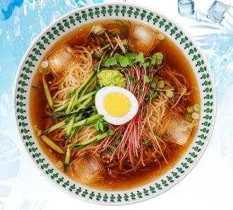

판매가 | ₩6,800

 | . |  | 사용량 | 단위 |  | 재료명 |  | 사용량 | 단위
 | 생면1.0/빨강(박스/7.2kg)-해피브릿지 |  | 1 | ea |  | 강동맛김치 |  | 50 | g
 | 미츠칸쯔유 소바소스 |  | 80 | g
 | 움트리 와사비 |  | 10 | g
 | (H)청오이/낱개(개) |  | 20 | g
 | 대파 |  | 20 | g
 | 김가루 |  | 2 | g
 | 메밀싹 |  | 20 | g
 | 생수 |  | 420 | g
 | 각얼음 |  | 4 | ea
합 계 |  |  |  |  | 합 계
조리법
 | 면을 2분30초 해면기에 삶는다
 | 삶아진 면을 세척후 냉각기에 충분히 냉각시킨다
 | 면을 용기에 담고 준비된 육수와 각얼음을 부어준다
 | 고명과 메밀싹을 올려 제공한다

 | 불린고사리 | 300g | 1,500 | 300.0 |  | 300 | 300.0
 | 바지락 | 180g | 2,500 | 180.0 |  | 180 | 180.0

 |  |  |  |  |  |  |  |  |  | 18,500

열무국수
열무국수 |  |  |  | 사진
 |  |  |  | 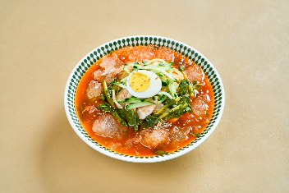

판매가 | ₩7,800

 | . | 사용량 | 단위 |  | 재료명 | 사용량 | 단위
 | 생면1.0/빨강(박스/7.2kg)-해피브릿지 | 1 | ea |  | 강동맛김치(중국산) | 50 | g
 | 열무물김치 | 1 | ea
 | 냉면육수/골드사골통합(빨강)(박스/5kg)*2) | 70 | g
 | 무김치(3kg) 3kg/1팩 | 30 | g
 | (H)청오이/낱개(개) | 20 | g
 | 달걀(대란) (30개)*2팩/박스 | 0.5 | ea
 | 볶음참깨 1kg/개 | 1 | g

합 계 |  |  |  | 합 계
조리법
 | 면을 2분30초 해면기에 삶는다
 | 삶아진 면을 세척후 냉각기에 충분히 냉각시킨다
 | 열무육수를 부어준 후 냉면육수 슬러시를 주변으로 추가 부어준다
 | 고명과 삶은계란을 올려 제공한다

 |  |  |  |  |  |  |  | 18,500

콩국수
콩국수 |  |  |  |  | 사진
 |  |  |  |  | 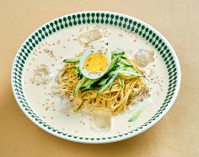

판매가 | ₩7,800

 | . |  | 사용량 | 단위 |  | 재료명 |  | 사용량 | 단위
 | 생면1.0/빨강(박스/7.2kg)-해피브릿지 |  | 1 | ea |  | 강동맛김치(중국산) |  | 50 | g
 | 두부 |  | 200 | g
 | 큐원 갈색설탕 3kg |  | 2 | g
 | 천일염 |  | 2 | g
 | (H)청오이/낱개(개) |  | 20 | g
 | 달걀(대란) (30개)*2팩/박스 |  | 0.5 | ea
 | 볶음참깨 1kg/개 |  | 1 | g
 | 용식품용면가 콩국수용 콩가루, 850g |  | 20 | g
 | 물 |  | 200 | g
 | 각얼음 |  | 4 | ea

합 계 |  |  |  |  | 합 계
조리법
 | 면을 2분30초 해면기에 삶는다
 | 삶아진 면을 세척후 냉각기에 충분히 냉각시킨다
 | 콩물과 각얼음을 부어준다
 | 고명과 삶은계란을 올려 제공한다

 | 불린고사리 | 300g | 1,500 | 300.0 |  | 300 | 300.0
 | 바지락 | 180g | 2,500 | 180.0 |  | 180 | 180.0

물냉면
물냉면 |  |  |  |  | 사진
 |  |  |  |  | 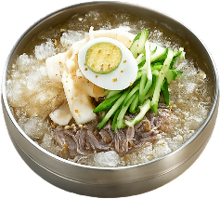

판매가 | ₩6,800

 | 재료명 |  | 사용량 | 단위 |  | 재료명 |  | 사용량 | 단위
 | 평양냉면/냉동냉면(박스/1kg*10) |  | 1 | ea |  | 강동맛김치(중국산) |  | 50 | g
 | 냉면육수/골드사골통합(빨강)(박스/5kg)*2) |  | 550 | g
 | 무김치(3kg) 3kg/1팩 |  | 30 | g
 | (H)청오이/낱개(개) |  | 20 | g
 | 달걀(대란) (30개)*2팩/박스 |  | 0.5 | ea
 | 볶음참깨 1kg/개 |  | 1 | g

조리법
 | 냉면을 1분간 해면기에 삶는다
 | 삶아진 면을 세척후 냉각기에 충분히 냉각시킨다
 | 면을 용기에 담고 냉면육수를 부어준다(냉면육수는 슬러시와 육수가 고르게 섞이도록 한다)
 | 고명과 삶은계란을 올려 제공한다

 | 불린고사리 | 300g | 1,500 | 300.0 |  | 300 | 300.0
 | 바지락 | 180g | 2,500 | 180.0 |  | 180 | 180.0

 |  |  |  |  |  |  |  |  |  | 18,500

비빔냉면
비빔냉면 |  |  |  |  | 사진
 |  |  |  |  | 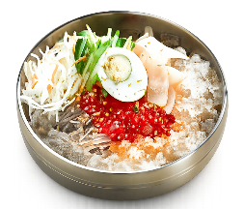

판매가 | ₩7,800

 | 재료명 |  | 사용량 | 단위 |  | 재료명 | 단위단가 | 사용량 | 단위
 | 평양냉면/냉동냉면(박스/1kg*10) |  | 1 | ea |  | 강동맛김치(중국산) | ₩1.7 | 50 | g
 | 냉면육수/골드사골통합(빨강)(박스/5kg)*2) |  | 70 | g
 | 국수나무비빔장(개/2kg) |  | 120 | g
 | 샐러드야채 |  | 40 | g
 | 무김치(3kg) 3kg/1팩 |  | 30 | g
 | (H)청오이/낱개(개) |  | 20 | g
 | 달걀(대란) (30개)*2팩/박스 |  | 0.5 | ea
 | 볶음참깨 1kg/개 |  | 1 | g
 | 맛뜨락참기름 1.8L/개 |  | 10 | g

조리법
 | 냉면을 1분간 해면기에 삶는다
 | 삶아진 면을 세척후 냉각기에 충분히 냉각시킨다
 | 면을 용기에 담고 비빔장을 부어준다
 | 주변으로 참기름을 둘러준다
 | 고명과 삶은계란을 올려 제공한다

 | 불린고사리 | 300g | 1,500 | 300.0 |  | 300 | 300.0
 | 바지락 | 180g | 2,500 | 180.0 |  | 180 | 180.0

 |  |  |  |  |  |  |  |  |  | 18,500

매콤제육덮밥
매콤제육덮밥 |  |  |  |  | 사진
 |  |  |  |  | 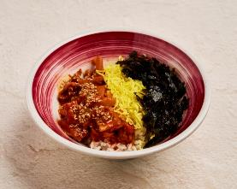

판매가 | ₩4,800

 | . |  | 사용량 | 단위 |  | 재료명 |  | 사용량 | 단위
 | 전처리양념제육 |  | 150 | g |  | 강동맛김치(중국산) |  | 50 | g
 | 함양농협쌀 취사후 |  | 140 | g
 | 김가루 |  | 2 | g
 | 계란얇은고명지단(개/700g) |  | 5 | g
 | 맛뜨락참기름 |  | 10 | g
 | 볶음참깨 1kg/개 |  | 1 | g
조리법 | [양념제육 1kg 전처리]
 | 식용유 1국자, 양념돼지고기 적당한 크기로 자르고 덮밥소스 300g 넣고 볶는다
 | 돼지고기 익으면 볶음야채 700g 넣고 야채 익을때까지 잘 볶아준다
 | [볶음야채 전처리]
 | 양배추 1/2통, 양파 3~4개, 당근 1/2개, 대파 3~4개(2*2cm)

 | 밥을 용기에 담고 전처리 양념제육을 중량만큼 올려준다
 | 참기름을 두른후 고명을 올려 제공한다

 | 불린고사리 | 300g | 1,500 | 300.0 |  | 300 | 300.0
 | 바지락 | 180g | 2,500 | 180.0 |  | 180 | 180.0

파닭마요덮밥
파닭마요덮밥 |  |  |  |  | 사진
 |  |  |  |  | 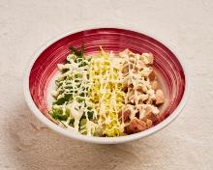

판매가 | ₩4,800

 | 재료명 |  | 사용량 | 단위 |  | 재료명 | 사용량 | 단위
 | 치킨다리살스테이크/닭다리살(팩/180g*5) |  | 70 | g |  | 강동맛김치/노랑(박스10kg) | 50 | g
 | 콩식용유/메리쉐프(통/18L)-해피 |  | 15 | g
 | 뚜레반 만능요리간장 |  | 10 | g
 | (H)깐대파(단/1kg) |  | 10 | g
 | 계란얇은고명지단(개/700g) |  | 10 | g
 | 함양농협쌀 취사후 |  | 140 | g
 | 오뚜기마요네즈 3.2kg |  | 10 | g
조리법
 | 닭다리살을 기름에 볶는다
 | 밥위에 간장을 뿌려준다
 | 닭. 지단, 대파를 고명으로 올려준다
 | 마요네즈를 가로세로로 토핑한다

 | 불린고사리 | 300g | 1,500 | 300.0 |  | 300
 | 바지락 | 180g | 2,500 | 180.0 |  | 180

 |  |  |  |  |  |  |  |  | 18,500

계란후라이밥
계란후라이밥 |  |  |  |  | 사진
 |  |  |  |  | 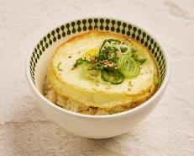

판매가 | ₩2,800

주재료 코드 | 재료명 |  | 사용량 | 단위 | 부재료 코드 | 재료명 | 단위단가 | 사용량 | 단위 | 재료비
 | 함양농협쌀 취사후 |  | 120 | g
 | 루아나버터향 액상마가린 |  | 10 | g
 | 뚜레반 만능요리간장 |  | 10 | g
 | (H)깐대파(단/1kg) |  | 10 | g

 | 풍림 계란후라이(쿠거) |  | 1 | 개
 | 맛뜨락참기름 |  | 10 | g

조리법 | 냉동계란 후라이를 1분간 튀겨주고 기름을 뺀다
 | 밥을 퍼서 밥그릇에 담는다
 | 참기름과 액상버터를 밥위에 둘러 뿌려준다
 | 계란후라이를 올리고 간장을 둘러준다
 | 고명을 올려 제공한다

 | 불린고사리 | 300g | 1,500 | 300.0 |  | 300 | 300.0
 | 바지락 | 180g | 2,500 | 180.0 |  | 180 | 180.0

미니치즈돈까스
미니치즈돈까스 |  |  |  |  | 사진
 |  |  |  |  | 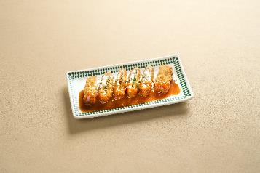

판매가 | ₩4,800

 | 재료명 |  | 사용량 | 단위 | 부재료 코드 | 재료명 | 단위단가 | 사용량 | 단위 | 재료비
 | 자연치즈돈까스 (110g*16개)/팩 |  | 1 | ea
 | 돈까스소스플러스 2kg/개 |  | 20 | g
 | 파슬리후레이크 |  | 0.1 | g

조리법
 | 튀김기 170도(가스기준) 가열후 냉동상태의 치즈돈까스를 5분간 튀긴다
 | 건진후 기름을 빼고 휴지시킨후 5조각으로 절단하여 접시에 담는다
 | 파슬리후레이크를 뿌린후 제공한다

 | 불린고사리 | 300g | 1,500 | 300.0 |  | 300 | 300.0
 | 바지락 | 180g | 2,500 | 180.0 |  | 180 | 180.0

 |  |  |  |  |  |  |  |  |  |  | 18,500

미니돈까스
미니등심돈까스 |  |  |  |  | 사진
 |  |  |  |  | 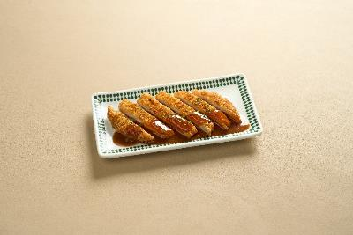

판매가 | ₩3,800

주재료 코드 | 재료명 |  | 사용량 | 단위 |  | 재료명 |  | 사용량 | 단위
 | 등심돈까스100(파랑)(팩/100g*10) |  | 1 | ea |  |  |  | 1 | ea
 | 돈까스소스플러스 2kg/개 |  | 20 | g
 | 파슬리후레이크 |  | 0 | g

조리법
 | 튀김기 170도(가스기준) 가열후 냉동상태의 미니등심돈까스를 5분간 튀긴다
 | 건진후 기름을 빼고 휴지시킨후 5조각으로 절단하여 접시에 담는다
 | 파슬리후레이크를 뿌린후 제공한다

 | 불린고사리 | 300g | 1,500 | 300.0 |  | 300 | 300.0
 | 바지락 | 180g | 2,500 | 180.0 |  | 180 | 180.0

 |  |  |  |  |  |  |  |  |  | 18,500

튀김만두
미니등심돈까스 |  |  |  |  | 사진
 |  |  |  |  | 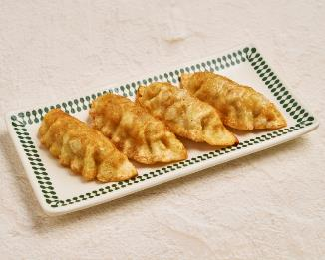

판매가 | ₩3,800

주재료 코드 | 재료명 |  | 사용량 | 단위 |  | 재료명 |  | 사용량 | 단위
 | 왕교자만두 |  | 4 | ea |  |  |  | 1 | ea

조리법
 | 튀김기 170도(가스기준) 가열후 냉동상태의 왕교자만두를 5분간 튀긴다
 | 건진후 기름을 빼고 휴지시킨후 접시에 담는다

 | 불린고사리 | 300g | 1,500 | 300.0 |  | 300 | 300.0
 | 바지락 | 180g | 2,500 | 180.0 |  | 180 | 180.0

 |  |  |  |  |  |  |  |  |  | 18,500

꼬맹이물만두_
꼬맹이 물만두 |  |  |  |  | 사진
 |  |  |  |  | 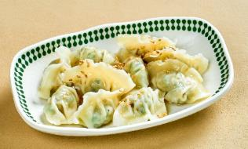

판매가 | ₩3,800

 | . |  | 사용량 | 단위 | 부재료 코드 | 재료명 | 단위단가 | 사용량 | 단위 | 재료비
 | 물만두 |  | 12 | ea | G10790 | 미소도시락1호(무지)(팩/50개) | ₩108.9 | 1 | ea | ₩109
 | 참기름 |  | 10 | g
 | 참깨 |  | 1 | g

조리법
 | 끓는물에 냉동물만두를 3분간 삶는다
 | 물에서 건진후 참기름과 참깨를 뿌려 제공한다

 | 불린고사리 | 300g | 1,500 | 300.0 |  | 300 | 300.0
 | 바지락 | 180g | 2,500 | 180.0 |  | 180 | 180.0

 |  |  |  |  |  |  |  |  |  |  | 18,500

팝콘군만두
팝콘군만두 |  |  |  |  | 사진
 |  |  |  |  | 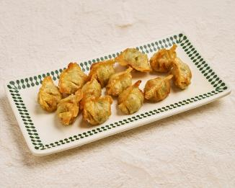

판매가 | ₩3,800

 | 재료명 |  | 사용량 | 단위 |  | 재료명 |  | 사용량 | 단위
 | 물만두 |  | 12 | ea |  |  |  | 1 | ea

조리법
 | 튀김기 170도(가스기준) 가열후 냉동상태의 물만두를 3분간 튀긴다
 | 건진후 기름을 빼고 휴지시킨후 접시에 담는다

 | 불린고사리 | 300g | 1,500 | 300.0 |  | 300 | 300.0
 | 바지락 | 180g | 2,500 | 180.0 |  | 180 | 180.0

 |  |  |  |  |  |  |  |  |  | 18,500

고기찐만두
고기찐만두 |  |  |  |  | 사진
 |  |  |  |  | 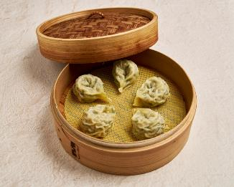

판매가 | ₩3,800

 | 재료명 | 단위단가 | 사용량 | 단위 |  | 재료명 | 단위단가 | 사용량 | 단위 | 재료비
 | 고기만두 |  | 5 | ea | 포장시 | 스티로폼만두용기 |  | 1

조리법 | 찜기에 냉동상태의 고기찐만두를 6분간 찐다
 | 만두용 간장과 함께 제공한다

 | 불린고사리 | 300g | 1,500 | 300.0 |  | 300 | 300.0
 | 바지락 | 180g | 2,500 | 180.0 |  | 180 | 180.0

 |  |  |  |  |  |  |  |  |  |  | 18,500

직화불고기
직화불고기 |  |  |  |  | 사진
 |  |  |  |  | 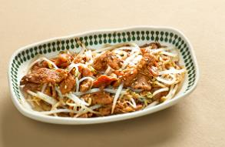

판매가 | ₩3,800

 | 재료명 |  | 사용량 | 단위 |  | 재료명 |  | 사용량 | 단위
 | 돼지불고기 |  | 80 | ea
 | 데친숙주나물 |  | 30 | g
 | 볶음참깨 1kg/개 |  | 1 | g
 | (H)깐대파(단/1kg) |  | 20 | g
 | 팽이 |  | 15 | g

조리법
 | 돼지불고기를 팬위에서 볶다가 익어가면 삶은숙주를 함께 넣어 좀더 조리하여 완료한다
 | 조리된 불고기와 숙주를 용기에 담고 고명을 올려 제공한다

 | 2,801

 | 불린고사리 | 300g | 1,500 | 300.0 |  | 300 | 300.0
 | 바지락 | 180g | 2,500 | 180.0 |  | 180 | 180.0

